Arkusz1
Piotr Morawiec 2F
LP | Nazwa | Tryb(GUI/CLI) | Twórca/cy | Data powstania | Najnowsza wersja | Typ licencji | Opis | Screen
1 | Busyhot | GUI | kornelix |  | 1.1 | GNU GPL | Niewielka aplikacja powstała z myślą o środowisku GNOME i przeznaczona do monitorowania obciążenia i temperatury procesora. Wszystkie informacje prezentowane są w czasie rzeczywistym na pasku systemowym | 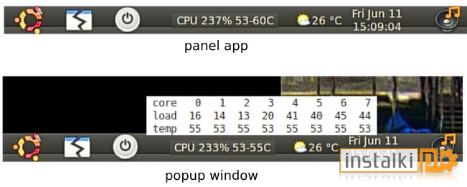
2 | Geekbench | GUI | Primate Labs | 17.04.2014 | 4.3.0 | Trial | Zestaw narzędzi przeznaczonych do sprawnego i dokładnego pomiaru wydajności naszego komputera. Program analizuje większość możliwych czynników, od poziomu wykorzystania procesora, po zużycie pamięci RAM. Obsługa aplikacji jest banalnie prosta wystarczy wcisnąć przycisk 'Run Benchmarks', następnie program automatycznie przystępuje do testów. | 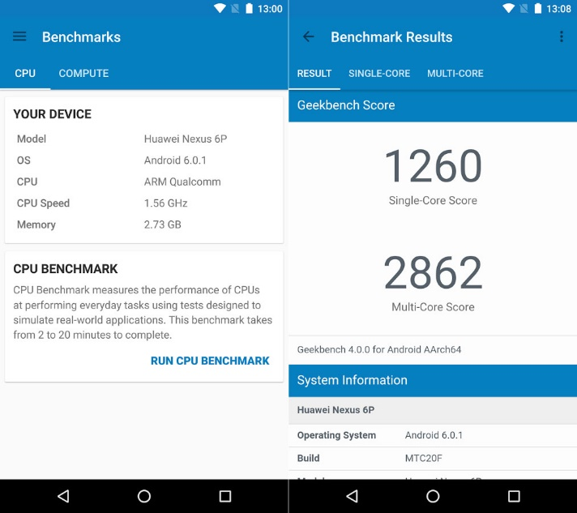
3 | Lynis | CLI | Michael Boelen | 10.12.2013 | 1.2.9 | GNU GPL | Lynis jest specjalistycznym narzędziem do audytu systemów Unix. Oprogramowanie skanuje system i oprogramowanie w poszukiwaniu problemów związanych z bezpieczeństwem. | 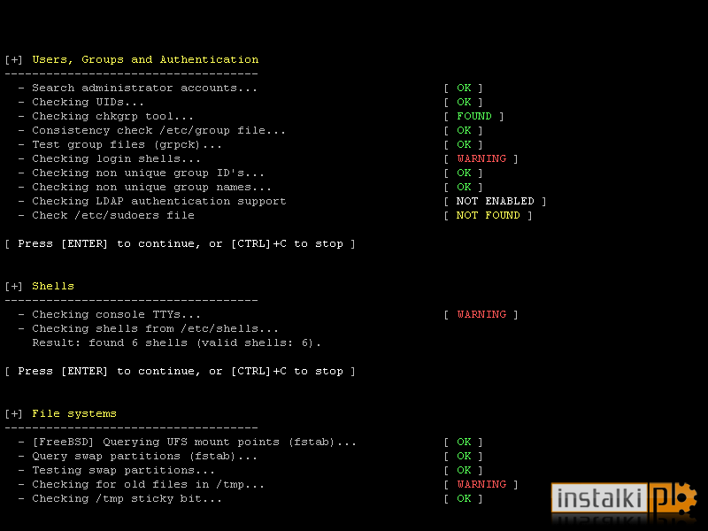
4 | Memtest86 | CLI | Samuel Demeulemeester | 09.11.2013 | 5.01 | GNU GPL | Jest małym i funkcjonalnym narzędziem diagnostycznym, które pozwala na sprawdzenie poprawności działania pamięci RAM w komputerze. Aplikacja ma na celu wykrywanie nieprawidłowości w funkcjonowaniu pamięci. | 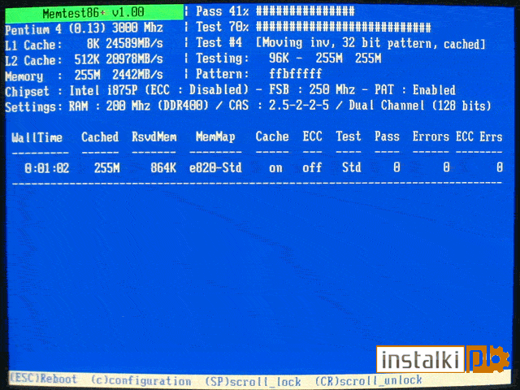
5 | ProcMeter | GUI | Andrew M. Bishop |  | 3.5c | GNU GPL | Funkcjonalna aplikacja przeznaczona do monitorowania systemu. Oprogramowanie składa się z kilkunastu modułów dostarczając wszystkich najważniejszych informacje nt. systemu i podzespołów komputera. Program monitoruje dużą ilość parametrów i daje użytkownikowi dostęp do wielu informacji. | 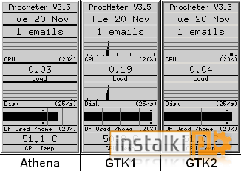
6 | Running Unix Memory Test | CLI | Cigaes |  | 0.2 | GNU GPL | Narzędziem przeznaczonym do testowania pamięci fizycznej komputera. Oprogramowanie jest całkowicie darmowe | 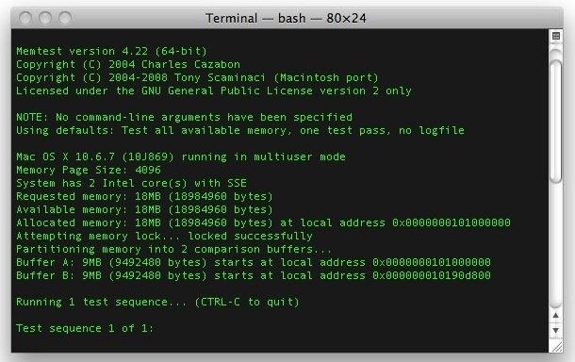
7 | System Stability Tester | GUI | Lucas Tsatiris |  | 1.5.1 | Freware | Darmowe narzędzie do testowania stabilności systemu operacyjnego i podzespołów zainstalowanych w komputerze. Za pomocą tego niewielkiego programu sprawdzimy możliwości posiadanego Windowsa, a także ocenimy wydajność posiadanego sprzętu. Dotyczy to głównie podkręconych komponentów, takich jak procesor czy karta graficzna. | 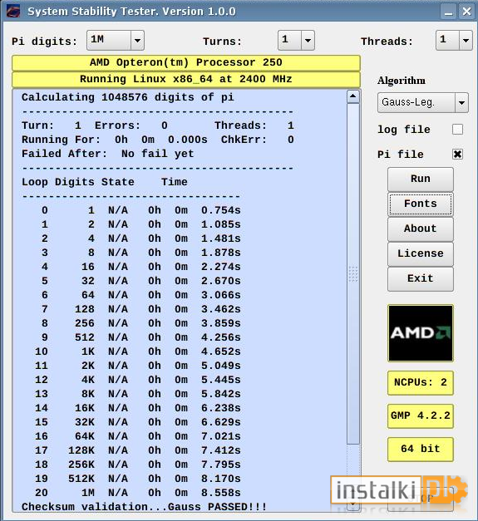
8 | MHDD | CLI | Dmitry Postrigan | 03.03.2014 | 4.6 | Freware | MHDD pozwala między innymi na naprawienie błędnych sektorów, wykonanie różnego rodzaju testów, sformatowanie pamięci masowej oraz odczytanie informacji S.M.A.R.T. Program obsługuje dyski twarde pracujące na interfejsie IDE, SATA i SCSI. | 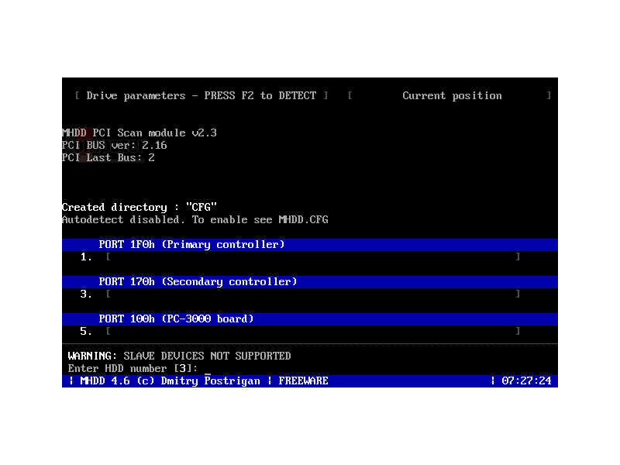
9 | Prime95 | GUI | Mersenne |  | 29.4 | Freware | Program do testowania stabilności, czy temperatur podzespołów komputera pod wysokim obciążeniem. Możemy wybierać pomiędzy testami, które najmocniej obciążają np. RAM lub procesor. | 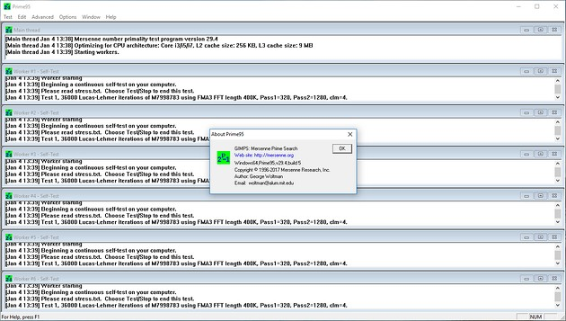
10 | HardInfo | GIU | Leandro Pereira | 23.01.2006 | 0.6 | GNU GPL | oprogramowanie wyświetlające wiele szczegółowych informacji o komputerze, na którym działa. Oprócz informacji o urządzeniach i systemie ciekawą częścią HardInfo są testy sprzętu. | 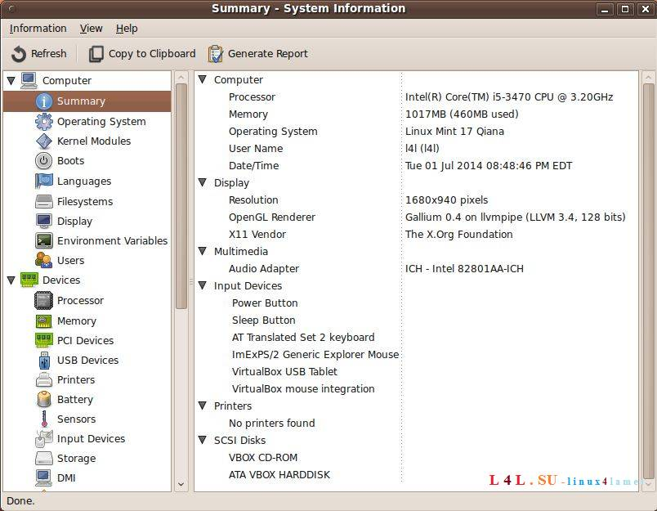
11 | Htop | CLI | Hisham Muhammad | 04.03.2006 | 3.0.0 | GNU GPL | Program wyświetlający informacje o aktualnym obciążeniu systemu przez poszczególne procesy działający w konsoli systemu Unix. Wyświetlane dane mogą być sortowane według zużywanej mocy obliczeniowej procesora, ilości zajmowanej pamięci RAM, czasu działania, numeru procesu itd. Zastosowanie programu htop jest takie samo jak w przypadku polecenia top, posiada on jednak wygodniejszy dla użytkownika interfejs. | 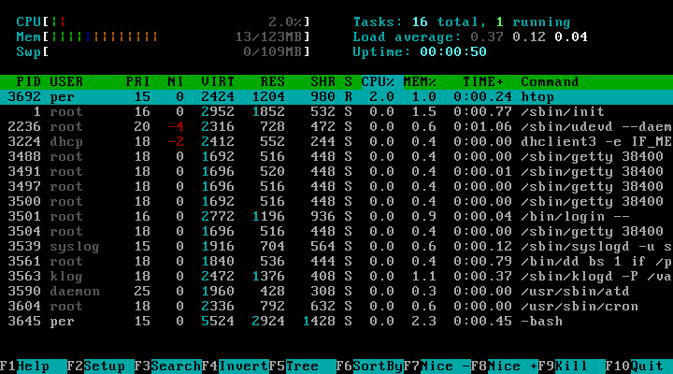
12 | I-Nex | GUI | Arkadiusz Bednarczyk | 05.10.2006 | 7.6.0 | GNU GPL | I-Nex to aplikacja, która zbiera informacje o komponentach sprzętowych dostępnych w systemie i wyświetla je za pomocą interfejsu użytkownika podobnego do popularnego narzędzia Windows CPU-Z. | 1.Pierwszą zakładką jest zakładka CPU – pokazuje ona informacje o procesorze w naszym komputerze(Nazwa procesora, Prędkość, Temperatura procesora, Zintegrowaną grafikę ( jeśli procesor posiada ),TDP, Napięcie, Liczbę rdzeni, I wiele innyc) | Druga z zakładek CPUID pokazuje informacje takie jak (Nazwę procesora, Rodzinę, Liczbę rdzeni, Ustawienia zegara ( Taktowanie ), Instrukcje jakie może wykonywać procesor) | Kolejną zakładką jest zakładka GPU, która pokazuje nam informacje o karcie graficznej w naszym komputerze (Nazwa i producent karty graficznej, Nazwę i wersję rendera grafiki, Sterownik graficzny w użycium, Pamięć karty, Rozdzielczość, A nawet informacje o podłączonym monitorze) | Następna zakładka ( Mobo ) pokazuje informacje o płycie głównej naszego komputera (Producenta i nazwę płyty głównej, Informacje o BIOSie ( producent, nazwa, data wydania)) | Następną z zakładek jest zakładka Audio. Pokazuje ona następujące informacje (Nazwę karty dźwiękowej, Obsługiwany kodek audio, Wersję sterownika ALSA) | Następnie mamy do dyspozycji zakładkę Drives, pokazuje ona (Dyski zainstalowane w naszym urządzeniu, Informacje o poszczególnych partycjach ( system plików, zajętość, rozmiar, punkty montowania, scheduler, informacje o używanym porcie )) | Z zakładki System dowiemy się następujących informacji (Nazwa używanej dystrybucji Linuxa, Środowisko graficzne ( menadżer okien, motywy ), Strefa czasowa, Nazwa hosta, Architektura systemu, Wersja X.org, Informacja o kompliatorze ( GCC )) | Kolejna zakładka Kernel pokaże na informacje o jądrze Linux (Architektura, Wersja jądra, Numer kompilacji, Lista zainstalowanych kerneli, Ścieżkę boot) | 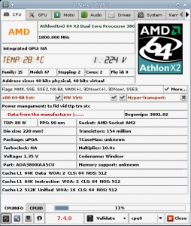 | 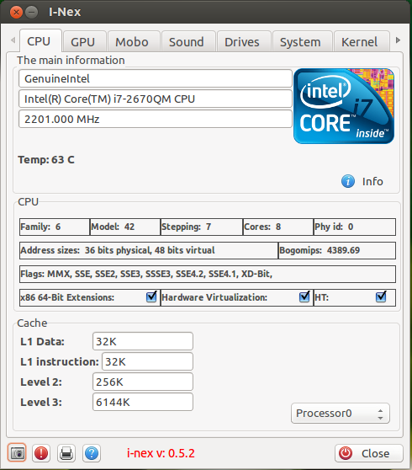 | 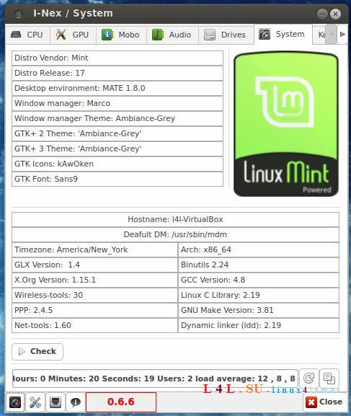 | 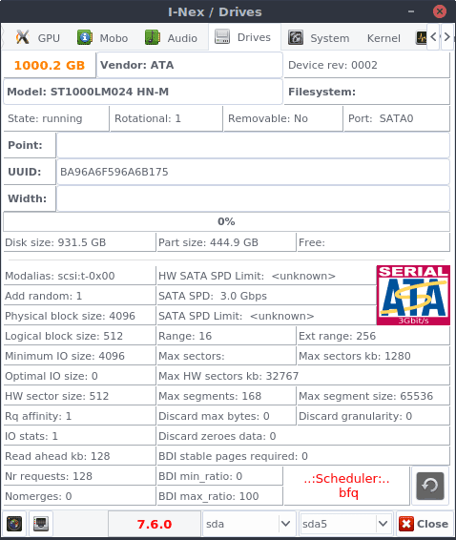 | 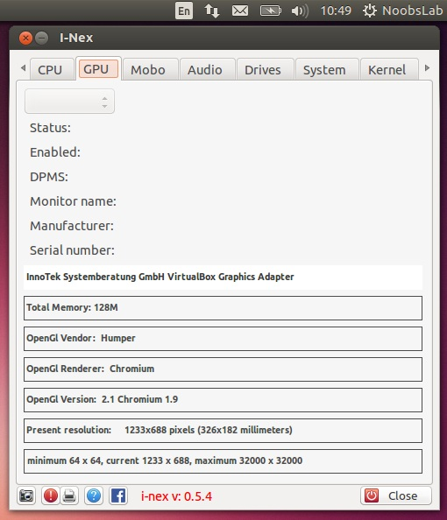 | 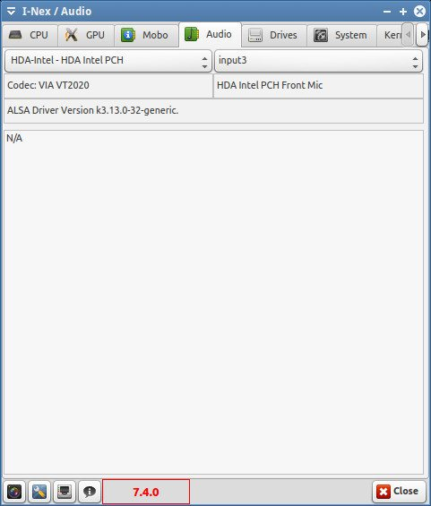
13 | LSHW | GUI |  | 07.01.2003 | B.02.18 | GNU GPL | Małe narzędzie do dostarczania szczegółowych informacji na temat konfiguracji sprzętowej urządzenia. To może zgłosić dokładną konfigurację pamięci, wersji oprogramowania, konfiguracji płyty głównej wersji procesora oraz szybkość, konfigurację pamięci podręcznej, szybkość szyny, itp na DMI-zdolnego EFI (IA-64) lub systemów x86 i na niektórych komputerach PowerPC | 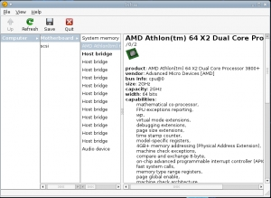
14 | Conky | GUI |  | 15.11.2006 | 17.1 | GNU GPL | Program może wyświetlać na pulpicie informacje o stanie systemu, dysków twardych, uruchomionych procesach lub na przykład o chwilowym wykorzystaniu sieci. Conky wymaga ręcznej konfiguracji pliku, co umożliwia jego dostosowanie do własnych potrzeb. | 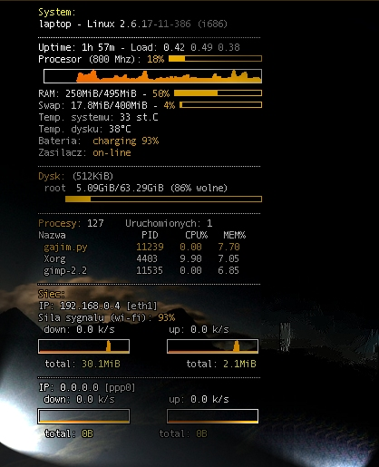
15 | CPU-X | GUI, CLI |  | 21.09.2014 | 3.2.4 | GNU GPL | Program prezentuje nam multum informacji na temat naszego procesora, płyty głównej, karty graficznej, pamięci RAM oraz systemu. Aby wyświetlić jak najwięcej danych, program wymaga uruchomienia z prawami roota. Występuje w wersko graficznej i tekstowej. | 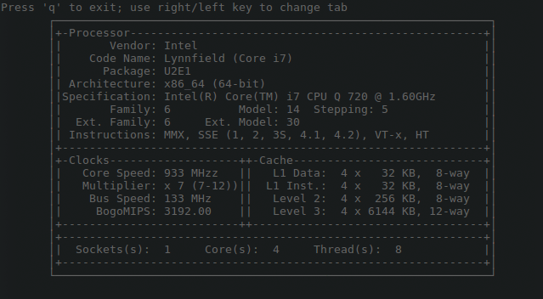 | 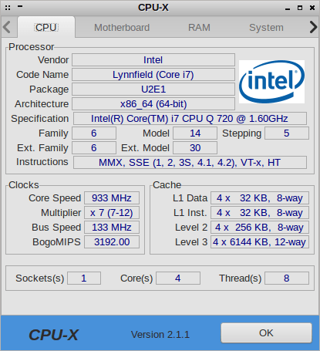
16 | CPU-G | GUI | Fotisa Tsamisa, Michaela Schmöllera, Michała Głowienkę, Michała Olbera, Zespół Atareao |  | 0.16.1 | GNU GPL | CPU-G to aplikacja, która pokazuje przydatne informacje o sprzęcie. Gromadzi i wyświetla informacje o procesorze, pamięci RAM, płycie głównej, ogólnych informacjach o systemie i innych. | 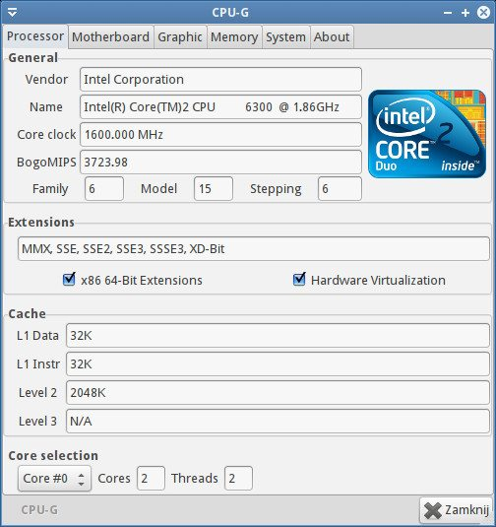
17 | Inix | CLI |  |  | 3.0.32-1-1 | GNU GPL | Inxi to potężny i niezwykły skrypt informacyjny systemu poleceń, przeznaczony zarówno dla konsoli, jak i IRC (Internet Relay Chat). Wyświetla przydatne informacje o sprzęcie systemowym (dysk twardy, karty dźwiękowe, karta graficzna, karty sieciowe, procesor, pamięć RAM i inne), wraz z informacjami o systemie sterowników, Xorg, środowisku pulpitu, jądrze, wersjach GCC, procesach, czas pracy, pamięć i szeroki wachlarz innych przydatnych informacji. | 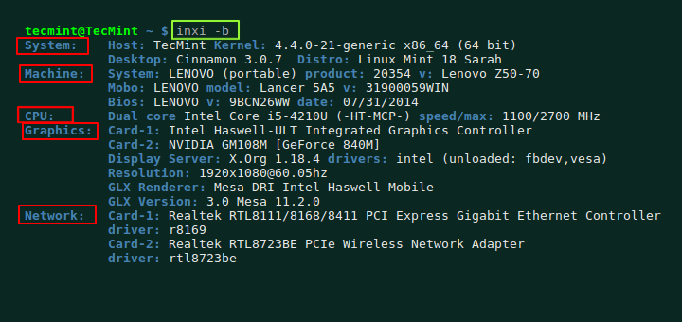
18 | hwinfo | CLI |  | 10.12.1999 |  | GNU GPL | Powinno być standardowo zainstalowane w systemie. Program działa w konsoli i uruchamiamy przez hwinfo co przedstawi nam długą listę informacji o naszym komputerze | 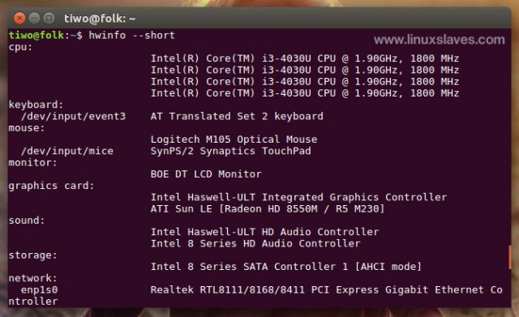
19 | Neofetch | CLI | dylanaraps | 30.12.2015 | 6.0.0 | Mit | Neofetch to narzędzie informacyjne systemu wiersza poleceń napisane w bash 3.2+. Ogólny cel Neofetch ma być używany w zrzutach ekranu twojego systemu. Informacje domyślnie są wyświetlane obok logo systemu operacyjnego. Możesz dodatkowo skonfigurować Neofetch, aby zamiast tego używał obrazu, niestandardowego pliku ASCII, tapety lub w ogóle nic. | 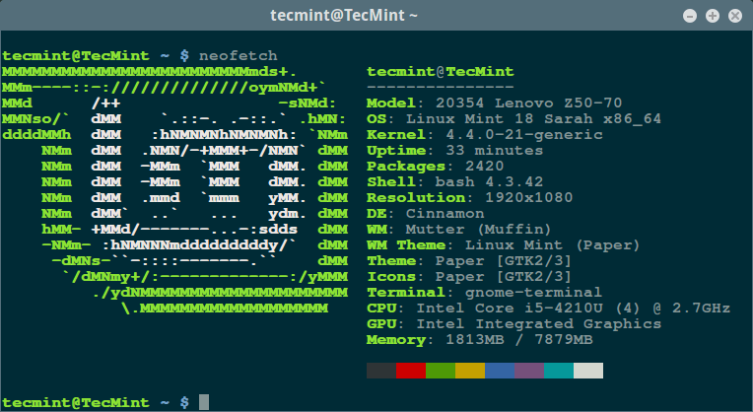
20 | Psensor | CLI |  | 21.04.2011 |  | GNU GPLv2 | Psensor to graficzny monitor temperatury sprzętu dla systemu Linux. Może monitorować temperaturę płyty głównej i czujników procesora (przy użyciu lm-sensors), temperaturę procesorów graficznych NVidia (przy użyciu XNVCtrl), temperaturę procesorów graficznych ATI / AMD, temperaturę dysków twardych (przy użyciu hddtemp lub libatasmart) , prędkość obrotowa wentylatorów (przy użyciu lm-sensors), wykorzystanie procesora (od 0.6.2.10 i użycie Gtop2). | 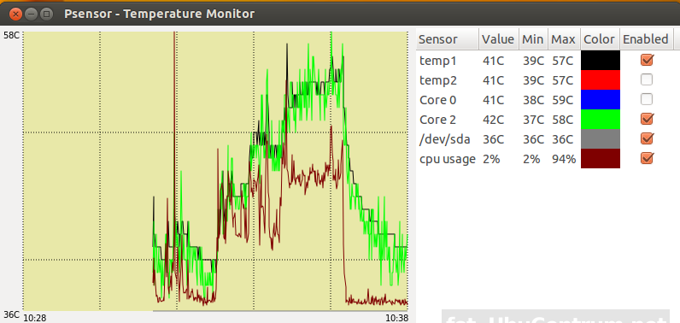
21 | Screenfetch | CLI |  | 22.03.2010 |  | GNU GPLv3 | Proste narzędzie wiersza poleceń, które wyświetla logo Twojej dystrybucji w formie tekstu, wersji systemu operacyjnego, wersji jądra, procesora, procesora graficznego i pamięci RAM, DE, rozdzielczości, WM, motywów i typu powłoki i wiele innych. | 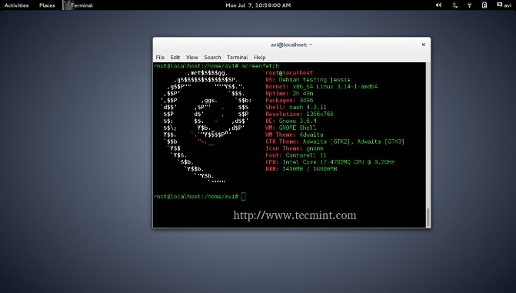
22 | Gatotray | GUI |  |  |  | Creative Commons 3.0 BY | Malutki monitor procesora wyświetlający kilka statystyk w sposób graficzny (użycie, temperatura, częstotliwość) w małej przestrzeni i ciasno na zasobach.
23 | hddtemp | CLI |  | 04.2006 | 0.3 | GNU GPLv2 | Małe narzędzie (daemonizable), które daje temperaturę dysku twardego poprzez odczyt informacji SMART (dla napędów obsługujących tę funkcję). | 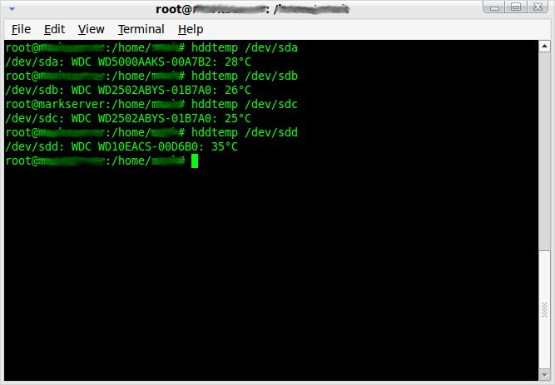
24 | GtkSysinfo | GUI |  | 13.11.2004 | 1.9 | GNU GPL | GtkSysinfo to oprogramowanie perl-Gtk2 dla Linuksa, które umożliwia uzyskanie maksymalnej ilości informacji o systemie, takich jak temperatura (z lm_sensors), częstotliwość procesora, sprzęt (z PciUtils), sieć, ACPI i inne informacje | 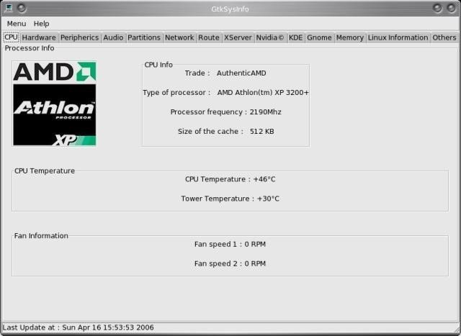
25 | GKrellM | GUI | Bill Wilson | 17.01.2015 | 2.3.10 | GNU GPL | Program monitorujący takie parametry systemu operacyjnego jak wykorzystanie procesora, uruchomione procesy, zużycie pamięci, I/O dysku twardego i karty sieciowej. Dostępnych jest wiele wtyczek jak np. monitorowanie temperatury, poczty, monitorowania sieci P2P, informacje o pogodzie oraz sterowanie odtwarzaczem muzyki. | 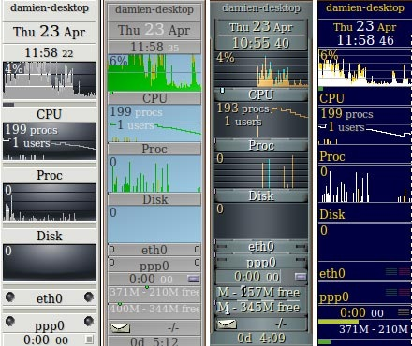
26 | Luxmark | GUI | Lux Render | 2009 | 3.1 | GNU GPL | LuxMark to wieloplatformowe narzędzie testowe OpenCL. Oprócz trybów benchmarkingu dostępny jest również tryb stresu, aby sprawdzić niezawodność sprzętu pod dużym obciążeniem. | 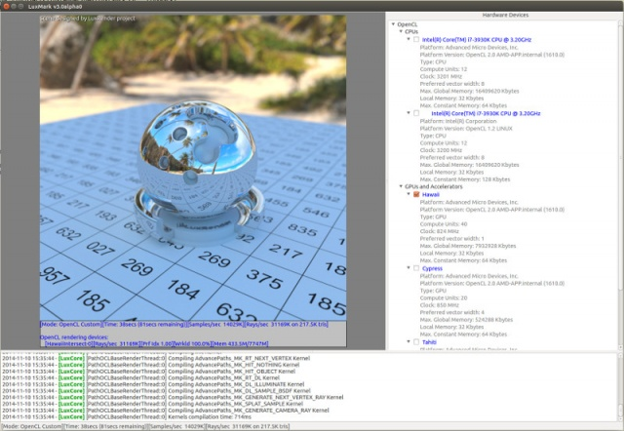
27 | IfTop | CLI | Paul Warren | 02.03.2002 | 0.17 | GNU GPL | Nasłuchuje na wskazanym interfejsie i wyświetla w czasie rzeczywistym zużywane pasmo w czasie połączenia danych par hostów | 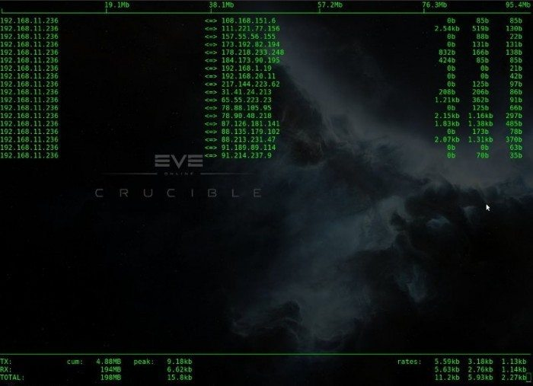
28 | LinPack | CLI | Regeneration | 1979 | 1.1 | GNU GPL | Intel Optimized LINPACK Benchmark dla systemu Linux. Rozwiązuje układ równań liniowych, mierzy ilość czasu potrzebną do przetestowania i rozwiązania systemu, konwertuje ten czas na współczynnik wydajności i testuje wyniki pod kątem dokładności. | 